Zonnepanelen1
Bijlage 1 bij publicatie zonnepanelen; rekenvoorbeeld

Projectnaam: |  |  | SIG HCB LCC |  |  |  |  |  |  | AT Osborne
 |  |  | Levensduurkosten |  |  |  |  |  |  | Brink
Opdrachtgever: |  |  | NVBK & DACE |  |  |  |  |  |  | IGG Bouweconomie
Betreft: |  |  | Zonnepanelen? |  |  |  |  |  |  | Life Cycle Vision
Datum: |  |  | 2023-06-01 |  |  |  |  |  |  | Rijksvastgoedbedrijf

Uitgangspunten

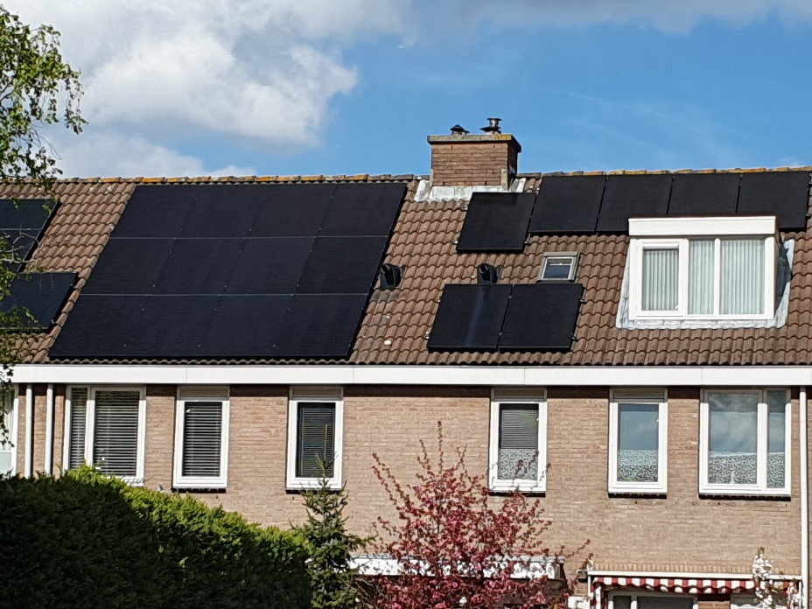
 | Algemeen
 | Versimpelde situatie
 | Rijtjeshuis, 2 lagen met kap
 | Scenario 1 |  | geen zonnepanelen
 | Scenario 2 |  | wel zonnepanelen
 | Codering |  | NEN2699:2017

 | Elektriciteitsrekening
 | Verbruik per jaar |  |  | 4,000.00 | kWh
 | Zelf opgewekte elektriciteit |  |  | 2,800.00 | kWh
 | Direct eigen verbruik |  |  | 40.00%
 | Tarief aankoop |  |  | € 0.30 | / kWh
 | Tarief teruglevering |  |  | € 0.15 | / kWh

 | Parameters
 | Beschouwingsperiode |  |  | 20 jaar
 | Inflatie |  | algemeen | 2.50%
 |  |  | E- tarief | 5.00%
 | Disconto |  |  | 6.00%

 | Investering |  |  |  |  |  | Scenario 1 |  |  |  | Scenario 2
 | B2D | Elektrotechniek centraal |  |  | leveren en aanbrengen | 0.00 | stuks | € - | € - | 9.00 | stuks | € 425 | € 3,825
 | D | Bijkomende kosten |  |  | advies | 0.00 | post | € - | € - | 1.00 | post | € 250 | € 250
 | E | Onvoorzien |  |  | onvoorziene kosten | 5.00% | van | € - | € - | 5.00% | van | € 3,825 | € 191
 | F | Belastingen |  |  | BTW | 0.00% | van | € - | € - | 0.00% | van | € 4,266 | € -
 | Totaal | Totaal |  |  |  |  |  |  | € - | Totaal |  |  | € 4,266

 | X Exploitatiekosten |  |  |  | contante waarden |  | Scenario 1 |  |  |  | Scenario 2
 | X1D | Onderhoud |  |  | vervangen omvormers | 0.00 | stuks | € - | € - | 1.00 | stuks | € 968 | € 968
 | X1F | Verbruik van energie |  |  | a. elektriciteit per jaar | 4,000.00 | kWh |  |  | 4,000.00 | kWh
 |  |  |  |  | b. zelf opgewekt | 0.00 | kWh |  |  | 2,800.00 | kWh
 |  |  |  |  | c. direct eigen verbruik | 0.00 | kWh |  |  | 1,120.00 | kWh
 |  |  |  |  | d=b-c. teruglevering | 0.00 | kWh | € 0.15 | € - | 1,680.00 | kWh | € 0.15 | € 252
 |  |  |  |  | e=a-c. bij elektriciteitsbedrijf | 4,000.00 | kWh | € 0.30 | € 1,200 | 2,880.00 | kWh | € 0.30 | € 864
 |  |  |  |  | f=e-d. energierekening | 1.00 | post |  | € 1,200 | 1.00 | post |  | € 612

Projectnaam: |  |  | SIG HCB LCC |  |  |  |  |  |  | AT Osborne
 |  |  | Levensduurkosten |  |  |  |  |  |  | Brink
Opdrachtgever: |  |  | NVBK & DACE |  |  |  |  |  |  | IGG Bouweconomie
Betreft: |  |  | Zonnepanelen? |  |  |  |  |  |  | Life Cycle Vision
Datum: |  |  | 2023-06-01 |  |  |  |  |  |  | Rijksvastgoedbedrijf

Output

 | Resultaat, financieel |  |  |  | contante waarden |  | Scenario 1 |  |  |  | Scenario 2
 |  |  |  |  | Investering |  |  |  | € - |  |  |  | € 4,266
 |  |  |  |  | Onderhoud |  |  |  | € - |  |  |  | € 669
 |  |  |  |  | E- rekening |  |  |  | € 21,966 |  |  |  | € 11,203
 |  |  |  |  | Totaal |  |  |  | € 21,966 |  |  |  | € 16,138

 | Energierekening; elektriciteit per maand in jaar 1 |  |  |  |  |  |  |  | € 100 |  |  |  | € 51

 | Resultaat, grafieken |  |  | kasstroom per jaar

Scenario 1
 | €(1,200)
 | €(1,189)
 | €(1,177)
 | €(1,166)
 | €(1,155)
 | €(1,144)
 | €(1,134)
 | €(1,123)
 | €(1,112)
 | €(1,102)
 | €(1,091)
 | €(1,081)
 | €(1,071)
 | €(1,061)
 | €(1,051)
 | €(1,041)
 | €(1,031)
 | €(1,021)
 | €(1,012)
 | €(1,002)

Scenario 2
 | €(4,878)
 | €(606)
 | €(601)
 | €(595)
 | €(589)
 | €(584)
 | €(578)
 | €(573)
 | €(567)
 | €(562)
 | €(557)
 | €(1,220)
 | €(546)
 | €(541)
 | €(536)
 | €(531)
 | €(526)
 | €(521)
 | €(516)
 | €(511)

 | Resultaat, grafieken |  |  | kasstroom cumulatief

Zonnepanelen?
 | Scenario 1 | Scenario 2
 | €(1,200) | €(4,878)
 | €(2,389) | €(5,484)
 | €(3,566) | €(6,085)
 | €(4,733) | €(6,680)
 | €(5,888) | €(7,269)
 | €(7,032) | €(7,853)
 | €(8,166) | €(8,431)
 | €(9,289) | €(9,004)
 | €(10,401) | €(9,571)
 | €(11,503) | €(10,133)
 | €(12,595) | €(10,690)
 | €(13,676) | €(11,910)
 | €(14,747) | €(12,456)
 | €(15,808) | €(12,997)
 | €(16,859) | €(13,533)
 | €(17,900) | €(14,064)
 | €(18,931) | €(14,590)
 | €(19,952) | €(15,111)
 | €(20,964) | €(15,627)
 | €(21,966) | €(16,138)

Dit rekenmodel is op zorgvuldige wijze en naar beste weten samengesteld; evenwel kan de maker van het rekenmodel op geen enkele wijze instaan voor de juistheid of volledigheid van de
informatie. De maker aanvaardt dan ook geen enkele aansprakelijkheid voor schade, van welke aard dan ook, die het gevolg is van handelingen en/of beslissingen die gebaseerd zijn op
dit rekenmodel. Gebruikers van dit rekenmodel wordt met nadruk aangeraden deze informatie niet geïsoleerd te gebruiken, maar de getallen te interpreteren en te vertalen naar het gewenste
gebruik. Toetsing van de gebruikte informatie door professionals wordt aangeraden.

